CIÓN MULTILINEAL CON MINIMOS CU
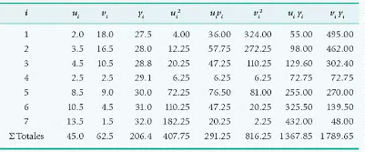
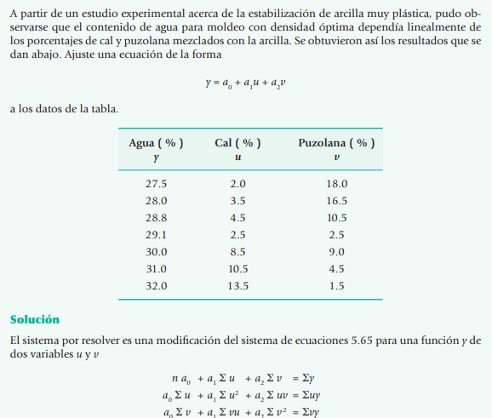

 |  | 20

puntos | u | v | y | u^2 | u.v | uy | v*y
1 | 2 | 18 | 27.5 | 4 | 36 | 55 | 495
2 | 3.5 | 16.5 | 28 | 12.25 | 57.75 | 98 | 462
3 | 4.5 | 10.5 | 28.8 | 20.25 | 47.25 | 129.6 | 302.4
4 | 2.5 | 2.5 | 29.1 | 6.25 | 6.25 | 72.75 | 72.75
5 | 8.5 | 9 | 30 | 72.25 | 76.5 | 255 | 270
6 | 10.5 | 4.5 | 31 | 110.25 | 47.25 | 325.5 | 139.5
7 | 13.5 | 1.5 | 32 | 182.25 | 20.25 | 432 | 48
suma | 45 | 62.5 | 206.4 | 407.5 | 291.25 | 1367.85 | 1789.65

Hoja1
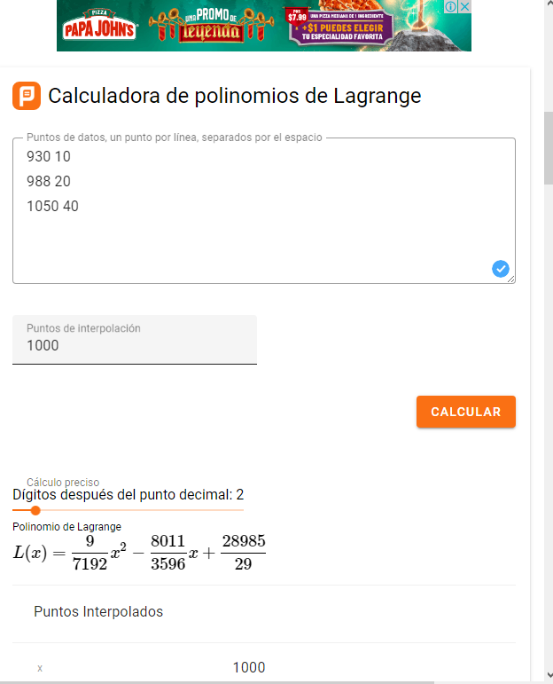

Hoja2
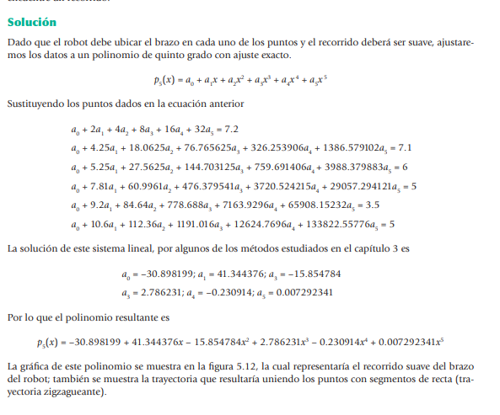

Hoja4
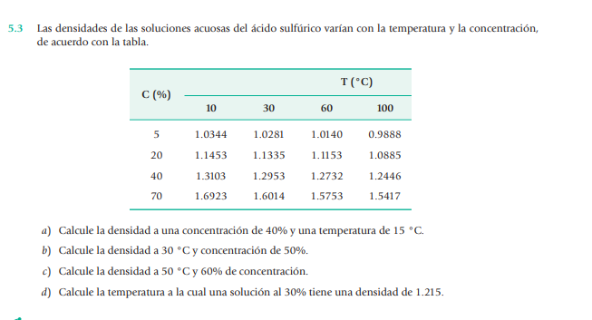
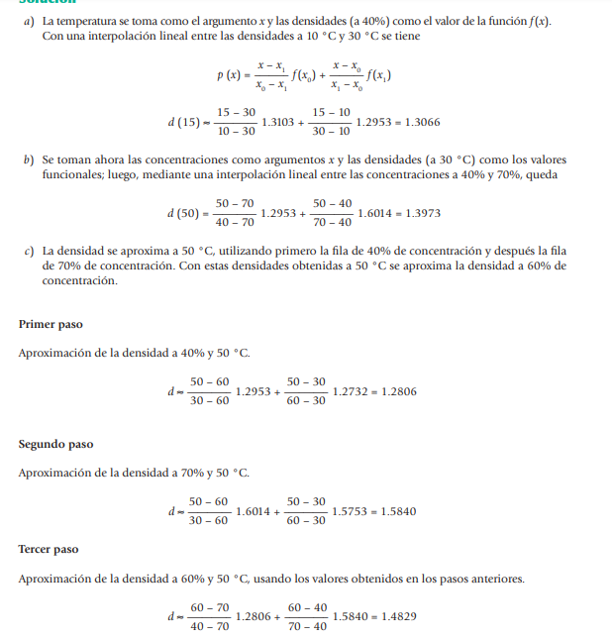

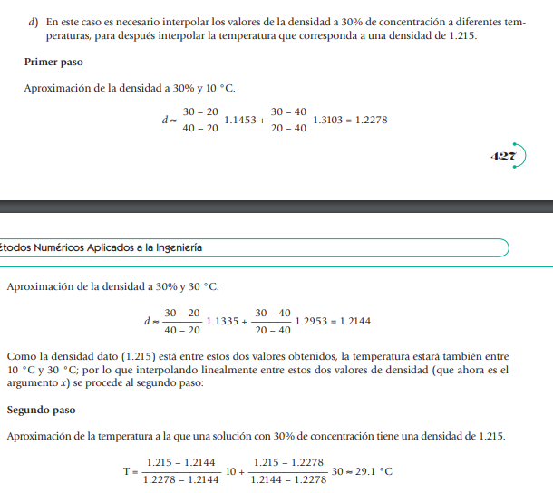

APROXIMACIÓN POLINOMIAL CON MÍN
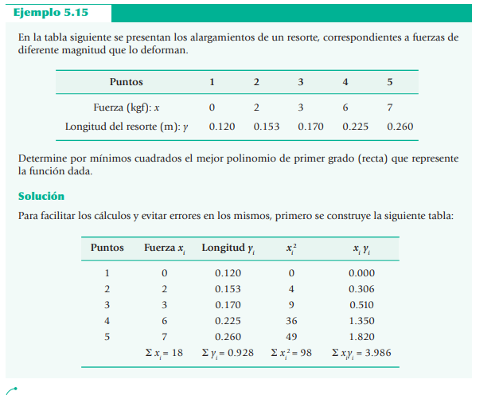

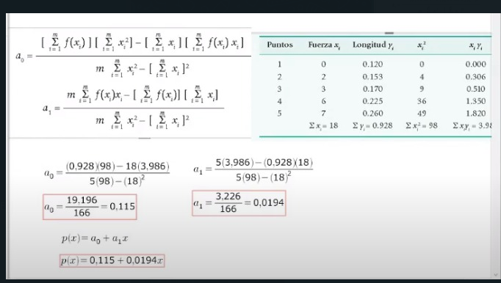

p | Fx | Ly | x^2 | x.y
1 | 0 | 0.12 | 0 | 0
2 | 2 | 0.153 | 4 | 0.306
3 | 3 | 0.17 | 9 | 0.51
4 | 6 | 0.225 | 36 | 1.35
5 | 7 | 0.26 | 49 | 1.82
sumatorias | 18 | 0.928 | 98 | 3.986

A0 = | 19.196 | 166
 | 0.11563855422

A1 | 0.01943373494

Hoja6
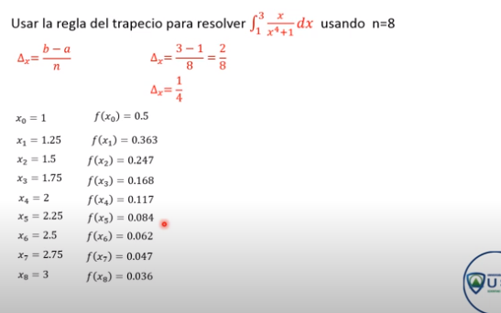
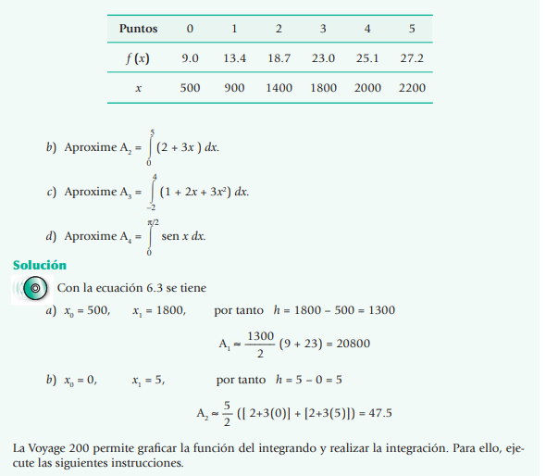

Hoja5
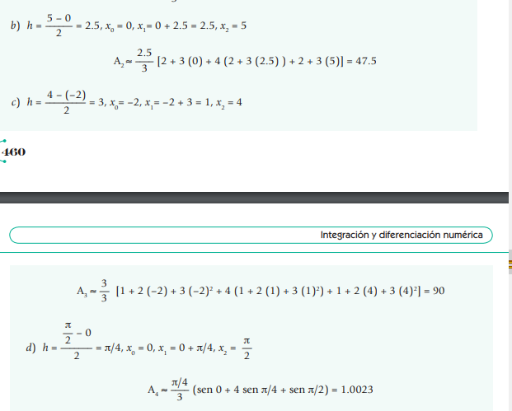
SINMPSOP

